关系图
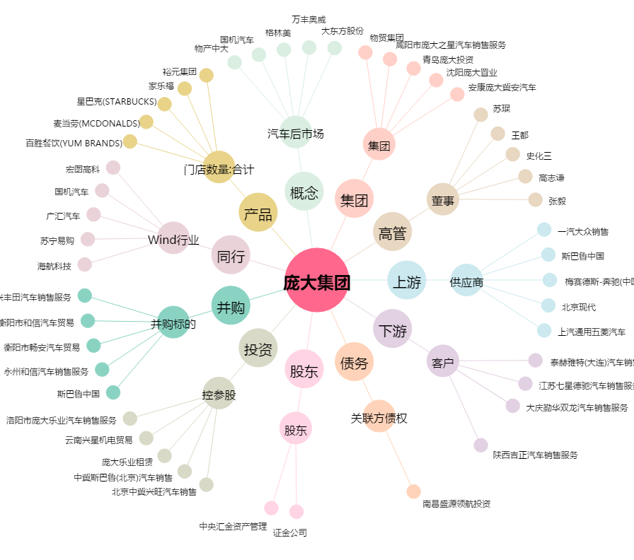
庞大集团[601258.SH] - 关系概览图

